FOTO
NO. | NRP | NAMA MAHASISWA

1 | 10411500000075 | MUHAMMAD FIRDAUS KENICHI
2 | 10411600000002 | AMELIA RAHMAWATI PUTRI
3 | 10411600000003 | SUSETYO WASHID YUWONO
4 | 10411600000004 | EKA FEBRI WULANDARI | 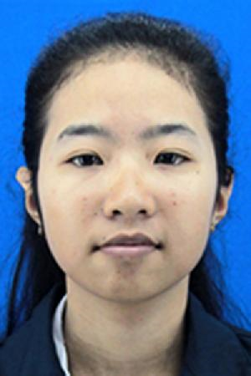
5 | 10411600000005 | ACHMAD RIZAL FAJRIN
6 | 10411600000006 | NURUN NADZIFAH | 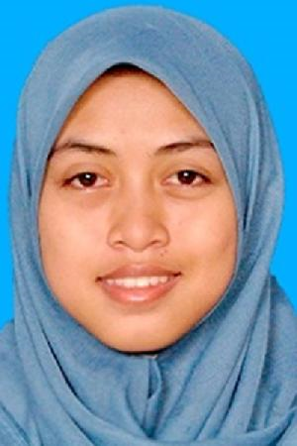
7 | 10411600000008 | GLORIA EUDIA GOGANI | 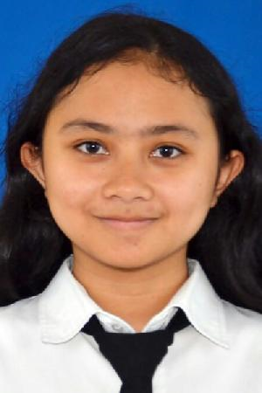
8 | 10411600000010 | ERVIN RESTIKA UTAMI | 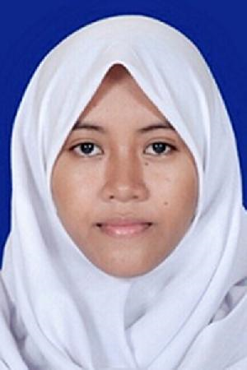
9 | 10411600000011 | TITA NUR DIANA
10 | 10411600000012 | CHRISTOPER CORLEONE
11 | 10411600000015 | AMINULLOH USMAN PURBA
12 | 10411600000016 | BOBY DARMAWAN
13 | 10411600000018 | LUTHFIYA AYU WARDANI
14 | 10411600000019 | NISAUL AFIFAH AINI
15 | 10411600000020 | AULIA DEFRIANA | 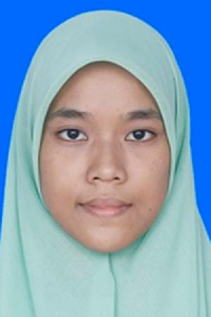
16 | 10411600000022 | DYAH RETNO SAVITRI | 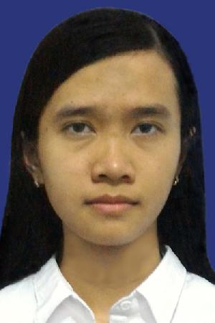
17 | 10411600000023 | DETVA FIRLY PRIADI
18 | 10411600000025 | ABIDAH LIFIANA | 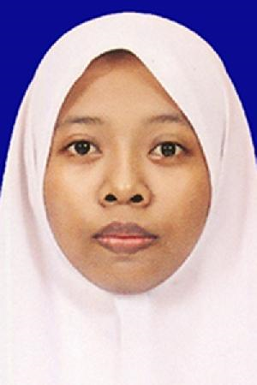
19 | 10411600000026 | MEGA NUSANTARA INDAH | 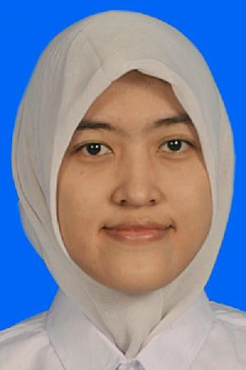
20 | 10411600000027 | ZEIN FARDIANSYAH
21 | 10411600000028 | NANDA RISKA DEWI ANITA | 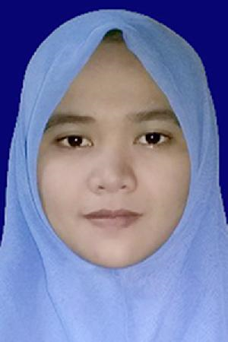
22 | 10411600000030 | DENOK MURTI WAHYUNINGSIH | 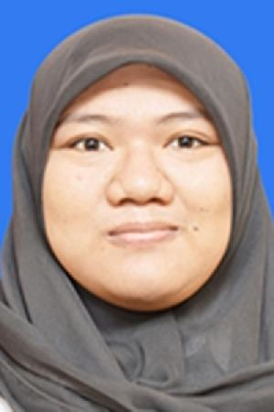
23 | 10411600000031 | MUHNIATUL MAGHFIROH
24 | 10411600000033 | NANDA TISYA AL ADHA | 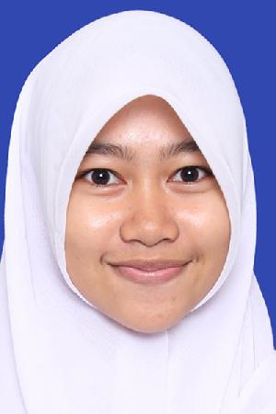
25 | 10411600000035 | METIKA MEGA AGATA | 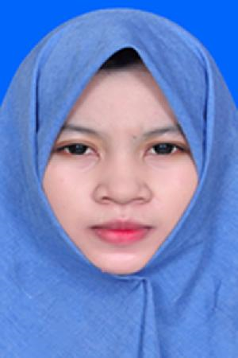
26 | 10411600000036 | ANFI REYNIKHA FATULLAH
27 | 10411600000037 | MUHAMMAD RIZAL FAIZ | 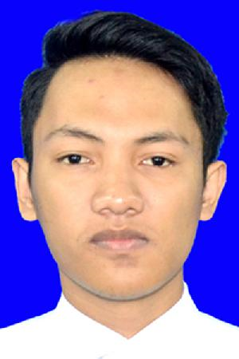
28 | 10411600000038 | ABDUL RAHMAN IKBAR FUAD
29 | 10411600000039 | DIENFISSA BUNGA QURHAJAH | 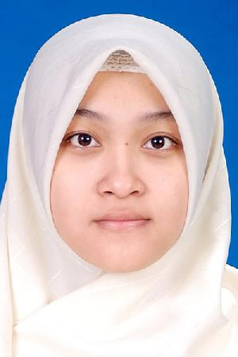
30 | 10411600000040 | FAIQOTUL ULYA
31 | 10411600000041 | WULAN MAGHFIRO
32 | 10411600000043 | KHAFID DWI PRADANA
33 | 10411600000044 | FATURRAHMAN ERLANGGA
34 | 10411600000045 | INTAN ASRI PRATIWI
35 | 10411600000046 | LIANA ARDIANI | 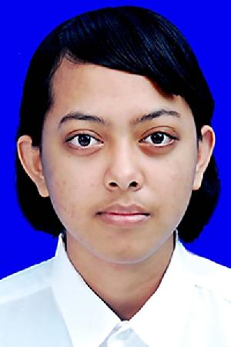
36 | 10411600000048 | FRESYA PRADINKA PUTRI
37 | 10411600000049 | SASHI AGUSTINA
38 | 10411600000051 | ILLAH FAUZIYYAH | 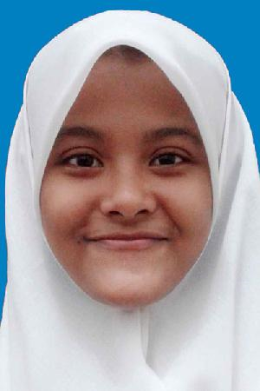
39 | 10411600000052 | WIRAWAN AZIZ
40 | 10411600000054 | DEWI ELIYA AZIZAH | 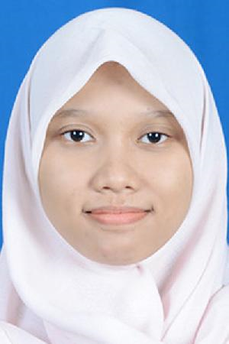
41 | 10411600000055 | ARUM NUR FATMAWATI | 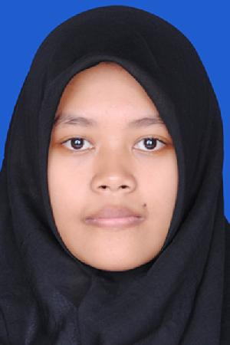
42 | 10411600000056 | KISMONIK MARTA DWIJAWANTI
43 | 10411600000058 | NISRINA MECCA AMIRA
44 | 10411600000061 | BAGUS PRASETIAWAN | 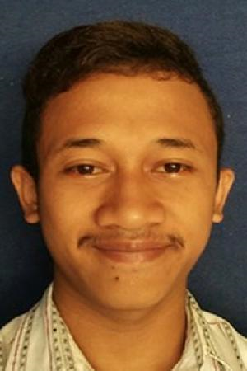
45 | 10411600000062 | WARDHA SAVITRI | 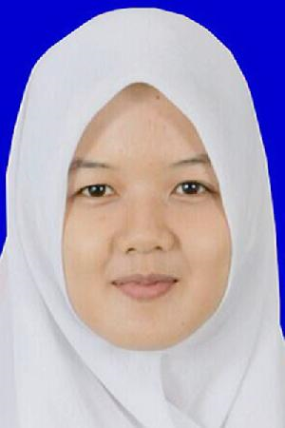
46 | '10411600000063 | GHEA GARGARINA GARDINA | 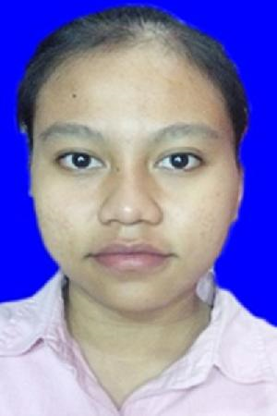
47 | 10411600000064 | NUR FADLILAH
48 | 10411600000065 | RACHMA MARISTIKA IRTANY
49 | 10411600000066 | MUHAMMAD YAZID MUBAROK
50 | 10411600000068 | DYAH ROSYDAH
51 | 10411600000069 | INTI ROHMANIA
52 | 10411600000070 | AGUS CANDRA ADEPUTRA
53 | 10411600000071 | ODINA NADYA SARI
54 | 10411600000072 | FIRMAN MAULANA | 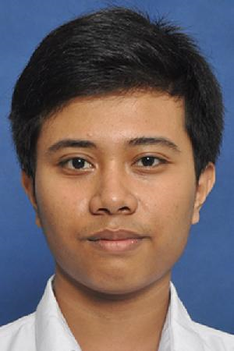
55 | 10411600000074 | NOVI ARIMBI DINIARI | 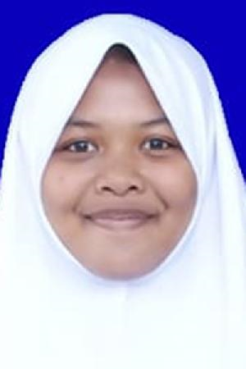
56 | 10411600000075 | INTAN FEBRIANTI
57 | 10411600000076 | ERVINA ROSANITA ROHMAH | 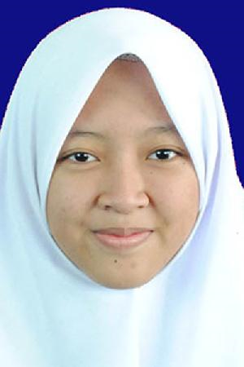
58 | 10411600000077 | FIDHIYAH ANAS NOVIA | 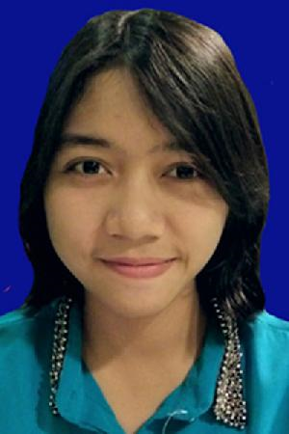
59 | 10411600000078 | MAUDINA ALFIRA ADZANY
60 | 10411600000079 | RAGILIA RAHMA MAULIDIA
61 | 10411600000083 | DEWI RAHMITA AULIA R
62 | 10411600000086 | NUR IFAROH | 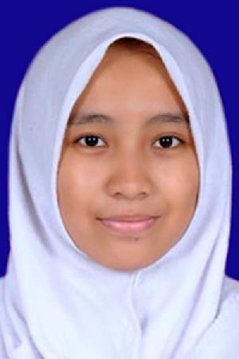
63 | 10411600000087 | WAHYU ADINDA LARASATI | 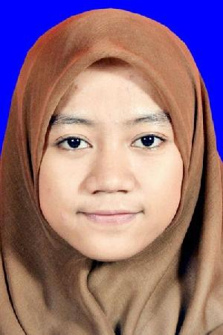
64 | 10411600000088 | NANDA NOVALIA NABILA | 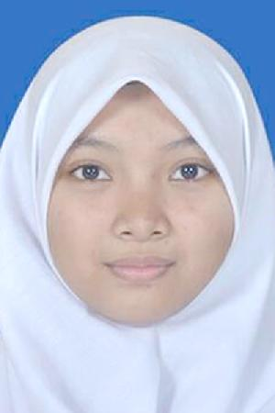
65 | 10411600000089 | NUR AZIZATUR ROHMAH | 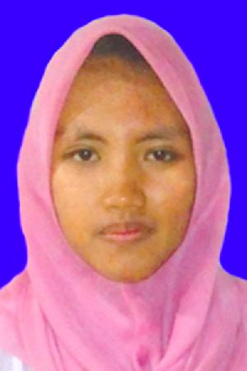
66 | 10411600000090 | NURUL QOMAR DWI PUTRA | 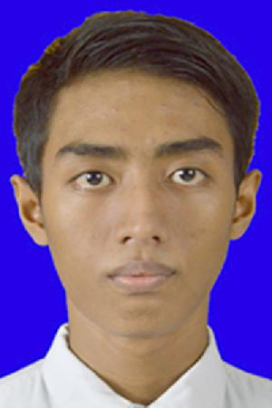
67 | 10411600000095 | SOFIA PUTRI SALSABILA | 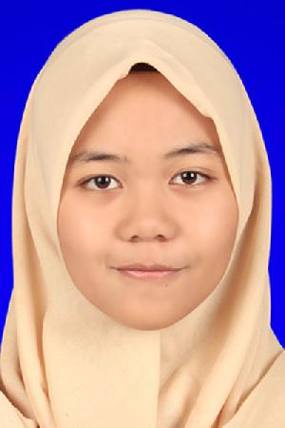
68 | 10411600000100 | RIZQI ROHMAWATI | 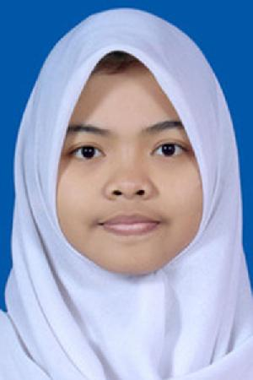
69 | 10411600000103 | BAGAS HARDIATMOKO | 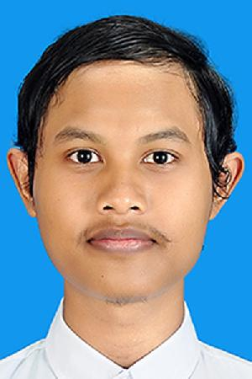
70 | 10411600000104 | HARITS EKA FEBRIYANTO | 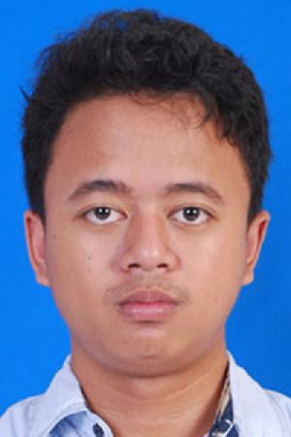
71 | 10411600000105 | FIOLITA PRATIWI | 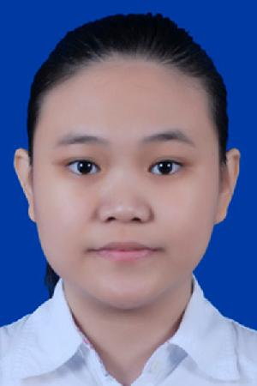
72 | 10411600000106 | BAGAS DARMAWAN | 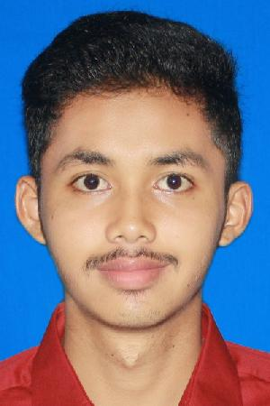
73 | 10411600000107 | ARIEL ASYSYADZILY
74 | 10411600000108 | RIZKI AGUNG RAHMANTO
75 | 10411600000111 | SELVI AMELIA VIRDA | 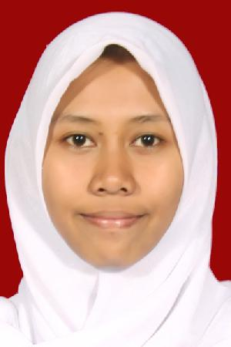
76 | 10411600000112 | IRFANI MAULUDIYAH FITRI | 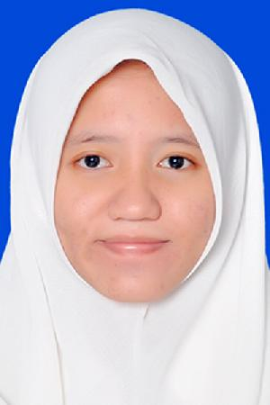
77 | 10411600000113 | WAHYU TRI AMALIAH PROVITO | 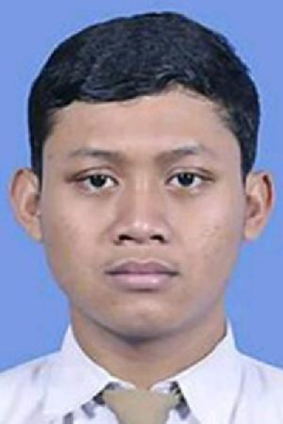
78 | 10411600000114 | RIMA THASEA LUBIS | 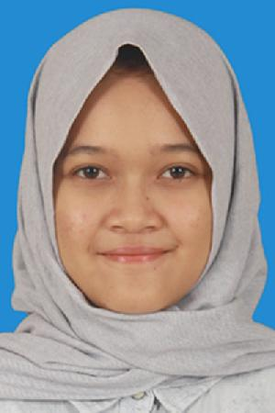
79 | 10411600000115 | NUR AULIA PRAMESTHI | 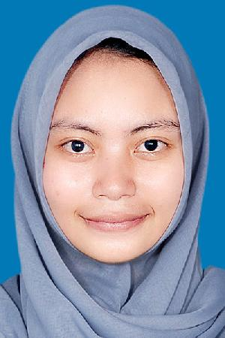
80 | 10411600000116 | NUGROHO EKO SUSANTO
81 | 10411600000059 | ELISABETH TESSA HARTANTO | 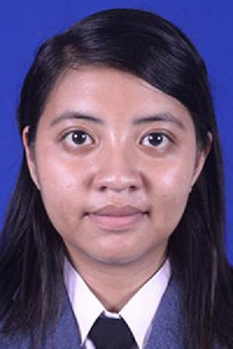
82 | 10411600000082 | RIZKI AMALIA | 